サイズ表
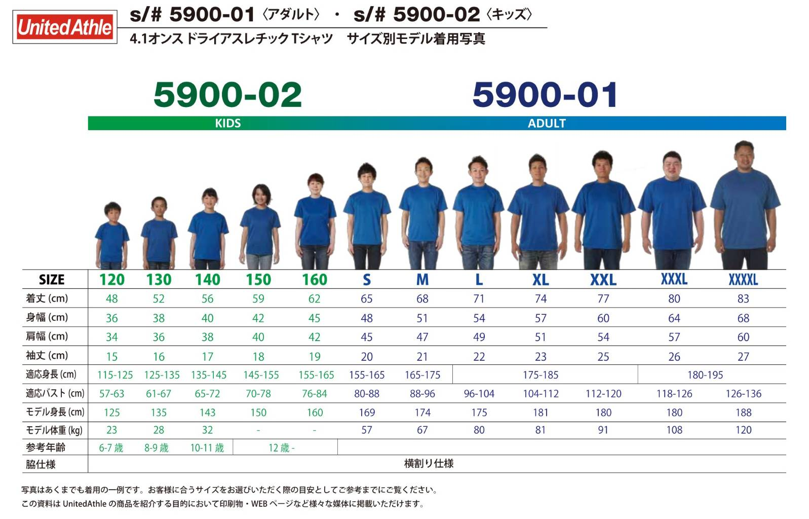
福岡市バレーボール協会 協力依頼
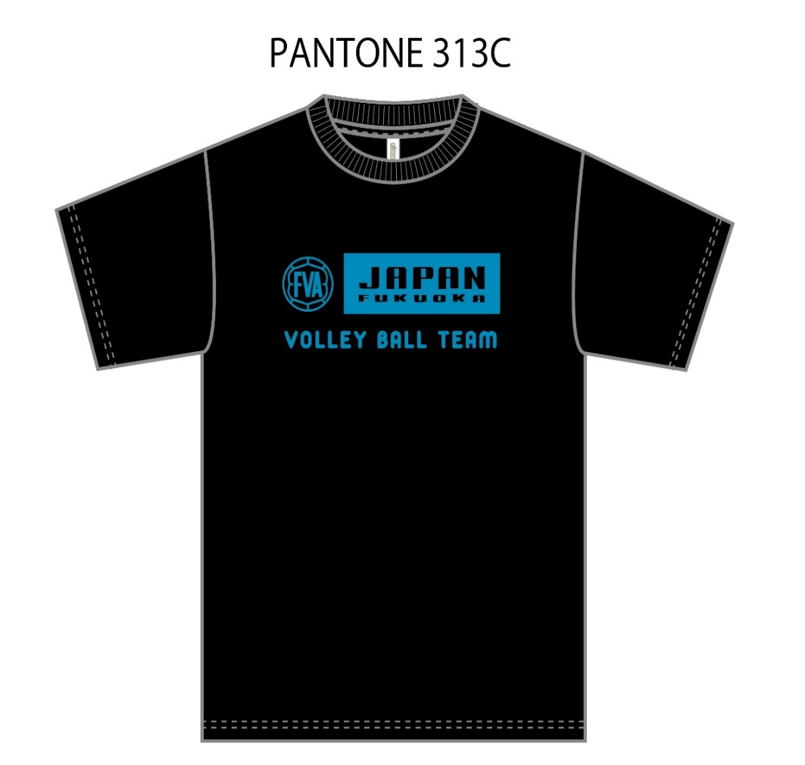

金額（消費税込み）
半袖 ￥１５００
長袖 ￥１７００
サイズ １２０～５Ｌまで

